Прайс-Лист
 |  |  | www.newland.com.ua
 |  |  | www.opt.moda |  |  |  |  |  |  | 0 | 0.00
 |  |  | www.newland.com.ua/viber | optom@newland.com.ua
Бренд |  | Артикул | Товар | Колір | Код | Розмір | Ціна | Ціна зі знижкою | Залишок | Замовлення | Загальна сума
 | ДЛЯ ДІВЧИНКИ
 | Ninos Alegres
 | ВОДОЛАЗКА
 | Ninos Alegres | V-1403 | Водолазка | Вязка; Бавовна50%,акріл50%;
 |  |  |  | білий |  |  | 9.75
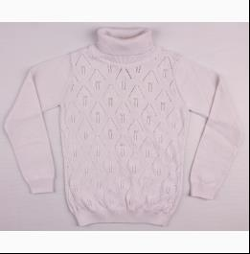
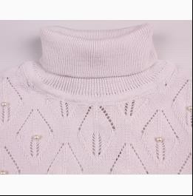
 |  |  |  | Ростовка | 903600 | 128, 116, 122, 134, 140, 146, 152, 158 (8 шт) | 78.00 | 78.00 | 3

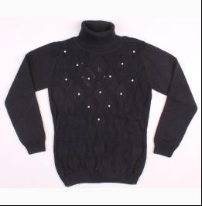
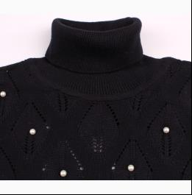
 |  |  |  | т-синій |  |  | 9.75
 |  |  |  | Ростовка | 903602 | 128, 116, 122, 134, 140, 146, 152, 158 (8 шт) | 78.00 | 78.00 | 3

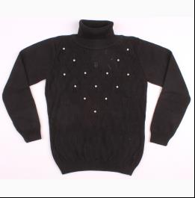
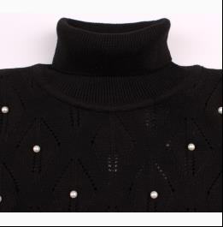
 |  |  |  | чорний |  |  | 9.75
 |  |  |  | Ростовка | 903603 | 128, 116, 122, 134, 140, 146, 152, 158 (8 шт) | 78.00 | 78.00 | 6

 | ДЖЕМПЕР
 | Ninos Alegres | v-1407 | Джемпер | Вязка; Бавовна50%,акріл50%;
 |  |  |  | антрацит |  |  | 9.00
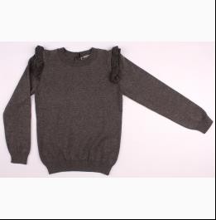
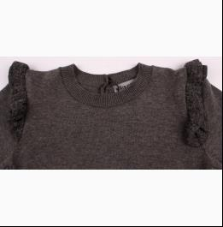
 |  |  |  | Ростовка | 903237 | 128, 116, 122, 134, 140, 146, 152, 158 (8 шт) | 72.00 | 72.00 | 2

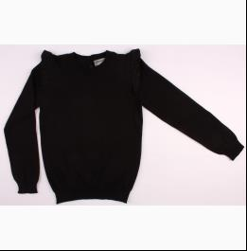
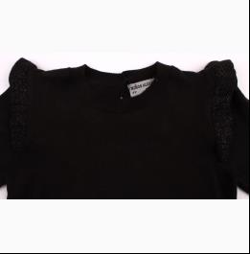
 |  |  |  | чорний |  |  | 9.00
 |  |  |  | Ростовка | 903240 | 128, 116, 122, 134, 140, 146, 152, 158 (8 шт) | 72.00 | 72.00 | 1

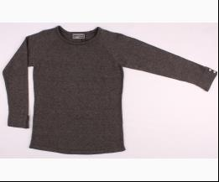
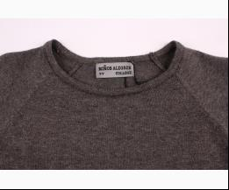
 | Ninos Alegres | v-1408 | Джемпер | Вязка; Бавовна50%,акріл50%;
 |  |  |  | антрацит |  |  | 9.00
 |  |  |  | Ростовка | 915713 | 128 (1 шт) | 9.00 | 9.00 | 1

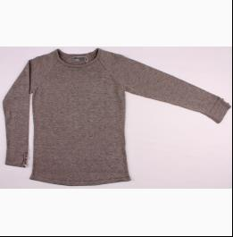
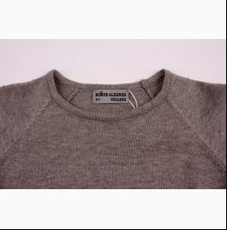
 |  |  |  | м-сірий |  |  | 9.00
 |  |  |  | Ростовка | 903241 | 128, 116, 122, 134, 140, 146, 152, 158 (8 шт) | 72.00 | 72.00 | 11

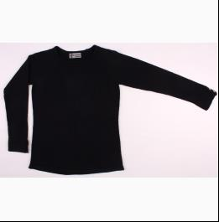
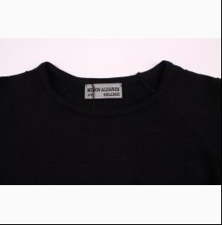
 |  |  |  | т-синій |  |  | 9.00
 |  |  |  | Ростовка | 903242 | 128, 116, 122, 134, 140, 146, 152, 158 (8 шт) | 72.00 | 72.00 | 1

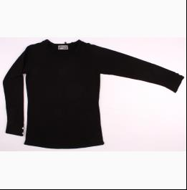
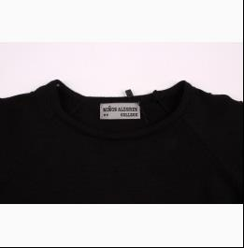
 |  |  |  | чорний |  |  | 9.00
 |  |  |  | Ростовка | 903243 | 128, 116, 122, 134, 140, 146, 152, 158 (8 шт) | 72.00 | 72.00 | 1

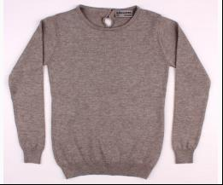
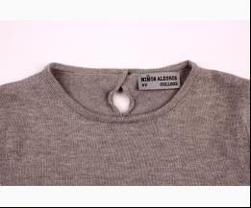
 | Ninos Alegres | V-1445 | Джемпер | Вязка; Бавовна50%,акріл50%;
 |  |  |  | м-сірий |  |  | 8.65
 |  |  |  | Ростовка | 915714 | 128 (1 шт) | 8.65 | 8.65 | 1

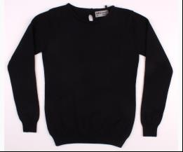
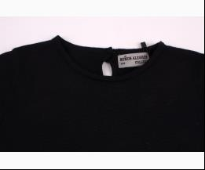
 |  |  |  | т-синій |  |  | 8.65
 |  |  |  | Ростовка | 915715 | 128 (1 шт) | 8.65 | 8.65 | 1

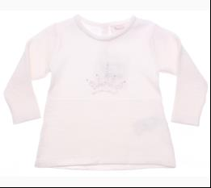
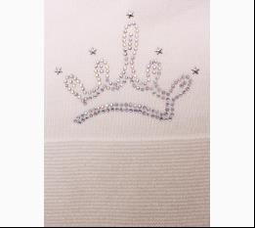
 | Ninos Alegres | NNS 18-031 | Джемпер | Вязка; Бавовна50%,акріл50%;
 |  |  |  | кремовий |  |  | 8.00
 |  |  |  | Ростовка | 910485 | 68, 74, 80, 86 (4 шт) | 32.00 | 32.00 | 3

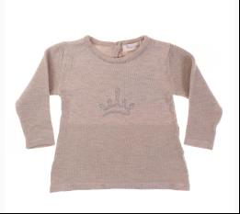
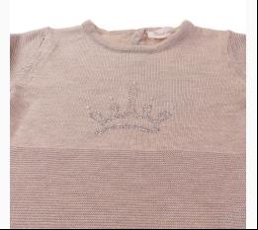
 |  |  |  | м-бежевий |  |  | 8.00
 |  |  |  | Ростовка | 910486 | 68, 74, 80, 86 (4 шт) | 32.00 | 32.00 | 4

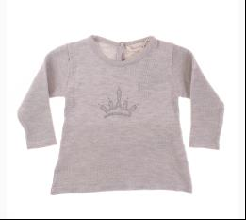
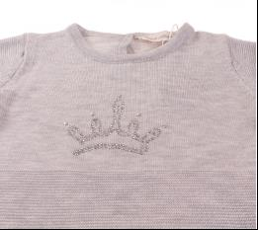
 |  |  |  | м-сірий |  |  | 8.00
 |  |  |  | Ростовка | 910487 | 68, 74, 80, 86 (4 шт) | 32.00 | 32.00 | 4

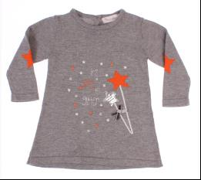
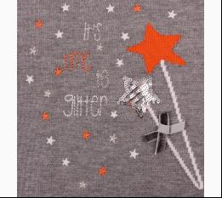
 | Ninos Alegres | NNS 18-010 | Джемпер | Вязка; Бавовна50%,акріл50%;
 |  |  |  | м-сірий |  |  | 8.80
 |  |  |  | Ростовка | 910479 | 74, 80, 86, 92 (4 шт) | 35.20 | 35.20 | 2

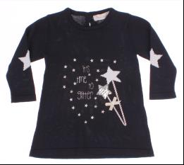
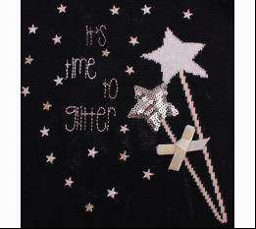
 |  |  |  | т-синій |  |  | 8.80
 |  |  |  | Ростовка | 910477 | 74, 80, 86, 92 (4 шт) | 35.20 | 35.20 | 2

 | ЖИЛЕТКА
 | Ninos Alegres | V-1405 | Жилетка | Вязка; Бавовна50%,акріл50%;
 |  |  |  | кремовий |  |  | 9.00
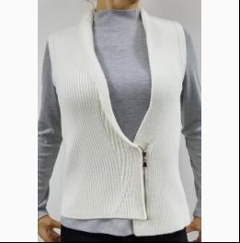
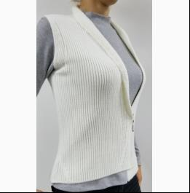
 |  |  |  | Ростовка | 903604 | 128, 116, 122, 134, 140, 146, 152, 158 (8 шт) | 72.00 | 72.00 | 2

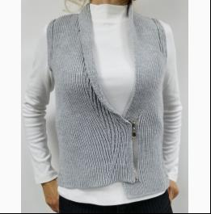
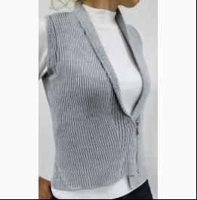
 |  |  |  | м-сірий |  |  | 9.00
 |  |  |  | Ростовка | 903605 | 128, 116, 122, 134, 140, 146, 152, 158 (8 шт) | 72.00 | 72.00 | 5

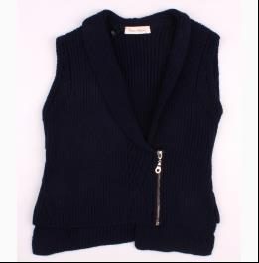
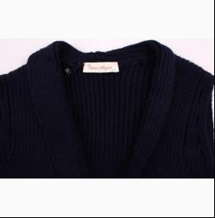
 |  |  |  | т-синій |  |  | 9.00
 |  |  |  | Ростовка | 903606 | 128, 116, 122, 134, 140, 146, 152, 158 (8 шт) | 72.00 | 72.00 | 6

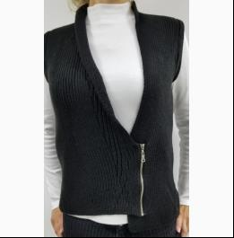
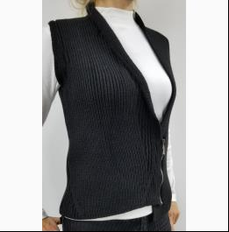
 |  |  |  | чорний |  |  | 9.00
 |  |  |  | Ростовка | 903607 | 128, 116, 122, 134, 140, 146, 152, 158 (8 шт) | 72.00 | 72.00 | 4

 | КОМБІНЕЗОН-ЧОЛОВІЧОК
 | Ninos Alegres | 143-О | Комбінезон | Вязка; Бавовна50%,акріл50%; Відкрита Стопа;
 |  |  |  | кремовий |  |  | 11.25
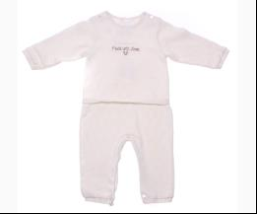
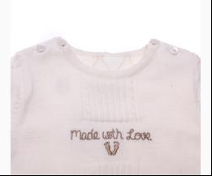
 |  |  |  | Ростовка | 915494 | 56 (1 шт) | 11.25 | 11.25 | 1
 |  |  |  | Ростовка | 915496 | 74 (1 шт) | 11.25 | 11.25 | 1

 | КОФТА
 | Ninos Alegres | 18-002 | Кофта | Вязка; Бавовна50%,акріл50%;
 |  |  |  | т-синій |  |  | 10.20
 |  |  |  | Ростовка | 915511 | 128 (1 шт) | 10.20 | 10.20 | 1

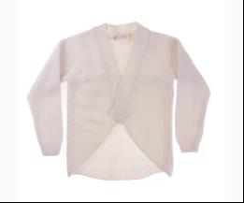
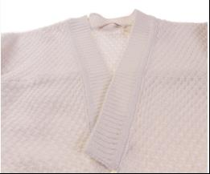
 | Ninos Alegres | 145-О | Кофта | Вязка; Бавовна50%,акріл50%;
 |  |  |  | білий |  |  | 7.00
 |  |  |  | Ростовка | 915499 | 128 (1 шт) | 7.00 | 7.00 | 1

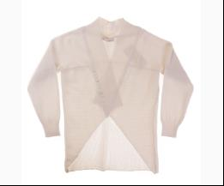
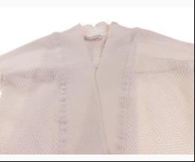
 |  |  |  | кремовий |  |  | 7.00
 |  |  |  | Ростовка | 915500 | 128 (1 шт) | 7.00 | 7.00 | 1

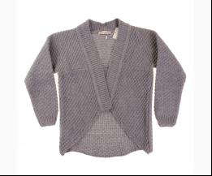
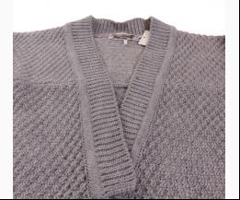
 |  |  |  | сірий |  |  | 7.00
 |  |  |  | Ростовка | 915502 | 128 (1 шт) | 7.00 | 7.00 | 1

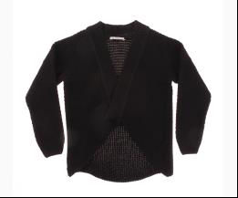
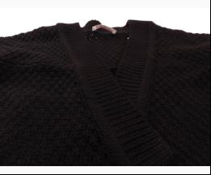
 |  |  |  | чорний |  |  | 7.00
 |  |  |  | Ростовка | 915503 | 128 (1 шт) | 7.00 | 7.00 | 1

 | Ninos Alegres | V-1306 | Кофта | Вязка; Бавовна50%,акріл50%;
 |  |  |  | антрацит |  |  | 9.00
 |  |  |  | Ростовка | 915709 | 116 (1 шт) | 9.00 | 9.00 | 1

 |  |  |  | т-сірий |  |  | 9.00
 |  |  |  | Ростовка | 903226 | 128, 116, 122, 134, 140, 146, 152, 158 (8 шт) | 72.00 | 72.00 | 2

 |  |  |  | чорний |  |  | 9.00
 |  |  |  | Ростовка | 903227 | 122, 116, 128, 134, 140, 146, 152, 158 (8 шт) | 72.00 | 72.00 | 3

 | ЛОСІНИ
 | Ninos Alegres | 18-009 | Лосіни | Вязка; Бавовна50%,акріл50%;
 |  |  |  | антрацит |  |  | 7.90
 |  |  |  | Ростовка | 902605 | 116, 122, 128, 134, 140, 146, 152, 158 (8 шт) | 63.20 | 63.20 | 9

 |  |  |  | жовтий |  |  | 6.75
 |  |  |  | Ростовка | 902597 | 92, 98, 104, 110 (4 шт) | 27.00 | 27.00 | 1

 |  |  |  | м-сірий |  |  | 7.90
 |  |  |  | Ростовка | 902606 | 122, 116, 128, 134, 140, 146, 152, 158 (8 шт) | 63.20 | 63.20 | 9

 |  |  |  | т-синій |  |  | 7.90
 |  |  |  | Ростовка | 902607 | 152, 116, 122, 128, 134, 140, 146, 158 (8 шт) | 63.20 | 63.20 | 7

 |  |  |  | чорний |  |  | 7.90
 |  |  |  | Ростовка | 902608 | 152, 116, 122, 128, 134, 140, 146, 158 (8 шт) | 63.20 | 63.20 | 1
 |  |  |  | Ростовка | 902604 | 92, 98, 104, 110 (4 шт) | 27.00 | 27.00 | 5

 | Ninos Alegres | NA 995 | Лосіни | Вязка; Бавовна50%,акріл50%;
 |  |  |  | т-синій |  |  | 7.20
 |  |  |  | Ростовка | 913118 | 92, 98, 104, 110 (4 шт) | 28.80 | 28.80 | 8

 |  |  |  | чорний |  |  | 7.20
 |  |  |  | Ростовка | 913119 | 92, 98, 104, 110 (4 шт) | 28.80 | 28.80 | 13

 | Ninos Alegres | NA 992 | Лосіни | Вязка; Бавовна50%,акріл50%;
 |  |  |  | антрацит |  |  | 8.00
 |  |  |  | Ростовка | 910460 | 116, 122, 128, 134, 140, 146, 152, 158 (8 шт) | 64.00 | 64.00 | 3

 |  |  |  | коричневий |  |  | 8.00
 |  |  |  | Ростовка | 910458 | 116, 122, 128, 134, 140, 146, 152, 158 (8 шт) | 64.00 | 64.00 | 1

 |  |  |  | кремовий |  |  | 8.00
 |  |  |  | Ростовка | 910459 | 116, 122, 128, 134, 140, 146, 152, 158 (8 шт) | 64.00 | 64.00 | 3

 |  |  |  | т-синій |  |  | 8.00
 |  |  |  | Ростовка | 910461 | 116, 122, 128, 134, 140, 146, 152, 158 (8 шт) | 64.00 | 64.00 | 7

 |  |  |  | чорний |  |  | 8.00
 |  |  |  | Ростовка | 913115 | 116, 122, 128, 134, 140, 146, 152, 158 (8 шт) | 64.00 | 64.00 | 10

 | Ninos Alegres | NA 994 | Лосіни | Вязка; Бавовна50%,акріл50%;
 |  |  |  | т-синій |  |  | 8.00
 |  |  |  | Ростовка | 913116 | 116, 122, 128, 134, 140, 146, 152, 158 (8 шт) | 64.00 | 64.00 | 6

 |  |  |  | чорний |  |  | 8.00
 |  |  |  | Ростовка | 913117 | 116, 122, 128, 134, 140, 146, 152, 158 (8 шт) | 64.00 | 64.00 | 4

 | ПЛАТТЯ
 | Ninos Alegres | V-1409 | Плаття | Вязка; Бавовна50%,акріл50%;
 |  |  |  | т-синій |  |  | 11.70
 |  |  |  | Ростовка | 903244 | 116, 122, 128, 134, 140, 146, 152, 158 (8 шт) | 93.60 | 42.08 | 22

 |  |  |  | чорний |  |  | 11.70
 |  |  |  | Ростовка | 903245 | 116, 122, 128, 134, 140, 146, 152, 158 (8 шт) | 93.60 | 42.08 | 15

 | Ninos Alegres | GR7015 | Плаття | Вязка; Бавовна50%,акріл50%;
 |  |  |  | т-синій |  |  | 12.00
 |  |  |  | Ростовка | 903212 | 86, 98, 110 (3 шт) | 36.00 | 36.00 | 1

 | Ninos Alegres | V-1301 | Плаття | Вязка; Бавовна50%,акріл50%;
 |  |  |  | м-сірий |  |  | 10.45
 |  |  |  | Ростовка | 903222 | 140, 158, 116 (3 шт) | 31.35 | 31.35 | 2

 |  |  |  | т-синій |  |  | 10.45
 |  |  |  | Ростовка | 902610 | 122, 140, 152, 158, 116 (5 шт) | 52.25 | 52.25 | 3

 |  |  |  | чорний |  |  | 10.45
 |  |  |  | Ростовка | 903223 | 116, 122, 128, 134, 140, 146, 152, 158 (8 шт) | 83.60 | 83.60 | 1

 | ШАПКА
 | Ninos Alegres | NA-1181-2 | Шапка + Шарф | Вязка; Акріл60%,вовна20%,поліестер20%;
 |  |  |  | м-сірий |  |  | 10.40
 |  |  |  | Ростовка | 910388 | 48см, 50см, 52см, 54см (4 шт) | 41.60 | 41.60 | 4

 | ДЛЯ ДІВЧИНКИ/ХЛОПЧИКА
 | Ninos Alegres
 | КОМБІНЕЗОН-ЧОЛОВІЧОК
 | Ninos Alegres | NA 1093 | Комбінезон | Вязка; Бавовна100%; Відкрита Стопа;
 |  |  |  | блакитний |  |  | 8.80
 |  |  |  | Ростовка | 914640 | 62, 68, 74, 80 (4 шт) | 35.20 | 35.20 | 1

 |  |  |  | кремовий |  |  | 8.80
 |  |  |  | Ростовка | 914642 | 62, 68, 74, 80 (4 шт) | 35.20 | 35.20 | 1

 | КОФТА
 | Ninos Alegres | AFB1111 | Кофта | Вязка; Бавовна50%,акріл50%;
 |  |  |  | блакитний |  |  | 9.00
 |  |  |  | Ростовка | 928442 | 68 (1 шт) | 9.00 | 9.00 | 1

 |  |  |  | коричневий |  |  | 9.00
 |  |  |  | Ростовка | 928443 | 68 (1 шт) | 9.00 | 9.00 | 1

 |  |  |  | м-бежевий |  |  | 9.00
 |  |  |  | Ростовка | 928444 | 68 (1 шт) | 9.00 | 9.00 | 1

 |  |  |  | рожевий |  |  | 9.00
 |  |  |  | Ростовка | 928445 | 68 (1 шт) | 9.00 | 9.00 | 1

 | ДЛЯ ХЛОПЧИКА
 | Ninos Alegres
 | ВОДОЛАЗКА
 | Ninos Alegres | V-1300 | Водолазка | Вязка; Бавовна50%,акріл50%;
 |  |  |  | т-синій |  |  | 9.60
 |  |  |  | Ростовка | 903219 | 122, 128, 134, 140, 146, 152, 158, 116 (8 шт) | 76.80 | 76.80 | 11

 | ДЖЕМПЕР
 | Ninos Alegres | v-1401 | Джемпер | Вязка; Бавовна50%,акріл50%;
 |  |  |  | антрацит |  |  | 8.65
 |  |  |  | Ростовка | 903234 | 116, 122, 128, 134, 140, 146, 152, 158 (8 шт) | 69.20 | 69.20 | 11

 | Ninos Alegres | NNS 18-004 | Джемпер | Вязка; Бавовна50%,акріл50%;
 |  |  |  | м-сірий |  |  | 9.00
 |  |  |  | Ростовка | 915701 | 116 (1 шт) | 9.00 | 9.00 | 1

 |  |  |  | т-синій |  |  | 9.00
 |  |  |  | Ростовка | 915702 | 116 (1 шт) | 9.00 | 9.00 | 1

 | Ninos Alegres | AFB1033-0 | Джемпер | Вязка; Бавовна50%,акріл50%;
 |  |  |  | м-сірий |  |  | 8.25
 |  |  |  | Ростовка | 928149 | 122 (1 шт) | 8.25 | 8.25 | 2

 |  |  |  | т-сірий |  |  | 9.20
 |  |  |  | Ростовка | 903201 | 122, 116, 128, 134, 140, 146, 152, 158 (8 шт) | 73.60 | 73.60 | 1

 | Ninos Alegres | AFB1103-O | Джемпер | Вязка; Бавовна50%,акріл50%;
 |  |  |  | м-сірий |  |  | 7.50
 |  |  |  | Ростовка | 928157 | 122 (1 шт) | 7.50 | 7.50 | 1

 | Ninos Alegres | AFB1104-V | Джемпер | Вязка; Бавовна50%,акріл50%;
 |  |  |  | фіолетовий |  |  | 7.50
 |  |  |  | Ростовка | 928165 | 122 (1 шт) | 7.50 | 7.50 | 1

 | ЖИЛЕТКА
 | Ninos Alegres | v-1400 | Жилетка | Вязка; Бавовна50%,акріл50%;
 |  |  |  | м-антрацит |  |  | 7.35
 |  |  |  | Ростовка | 915710 | 128 (1 шт) | 7.35 | 7.35 | 1

 |  |  |  | чорний |  |  | 7.35
 |  |  |  | Ростовка | 915712 | 128 (1 шт) | 7.35 | 7.35 | 1

 | Ninos Alegres | CLG 8002R | Жилетка | Вязка; Бавовна50%,акріл50%;
 |  |  |  | антрацит |  |  | 7.50
 |  |  |  | Ростовка | 903206 | 140, 116, 128, 152, 164 (5 шт) | 37.50 | 37.50 | 4

 |  |  |  | м-сірий |  |  | 7.50
 |  |  |  | Ростовка | 903207 | 116, 128, 140, 152, 164 (5 шт) | 37.50 | 37.50 | 2

 |  |  |  | чорний |  |  | 7.50
 |  |  |  | Ростовка | 903209 | 116, 128, 140, 152, 164 (5 шт) | 37.50 | 37.50 | 8

 | Ninos Alegres | 12-2064 | Жилетка | Вязка; Бавовна50%,акріл50%;
 |  |  |  | м-сірий |  |  | 7.70
 |  |  |  | Ростовка | 903190 | 116, 128, 140, 152, 164 (10 шт) | 77.00 | 77.00 | 3

 |  |  |  | т-синій |  |  | 7.70
 |  |  |  | Ростовка | 903191 | 116, 128, 140, 152, 164 (5 шт) | 38.50 | 38.50 | 6

 | Ninos Alegres | V-1399 | Жилетка | Вязка; Бавовна50%,акріл50%;
 |  |  |  | антрацит |  |  | 7.35
 |  |  |  | Ростовка | 903231 | 116, 128, 140, 152, 164 (5 шт) | 36.75 | 36.75 | 1

 |  |  |  | т-синій |  |  | 7.35
 |  |  |  | Ростовка | 903232 | 116, 128, 140, 152, 164 (5 шт) | 36.75 | 36.75 | 1

 |  |  |  | чорний |  |  | 7.35
 |  |  |  | Ростовка | 903233 | 116, 128, 140, 152, 164 (5 шт) | 36.75 | 36.75 | 6

 | КОФТА
 | Ninos Alegres | AFB 1211 | Кофта | Вязка; Бавовна50%,акріл50%;
 |  |  |  | антрацит |  |  | 8.00
 |  |  |  | Ростовка | 903194 | 116, 122, 128, 134, 140, 146, 152, 158 (8 шт) | 64.00 | 64.00 | 2

 |  |  |  | чорний |  |  | 8.00
 |  |  |  | Ростовка | 903196 | 116, 122, 128, 134, 140, 146, 152, 158 (8 шт) | 64.00 | 64.00 | 5
...

